Table_relationship
User
id, first_name, last_name, email, dob, avatar,
Fund
id, name, type, creator, date,

Categories
id, name, type,
Items
id, name, category_id

User-Fund
id, user_id, fund_id

Expenses
id, category_id, cost, note
Income
id, category_id, cost, note

Activities
id, user_fund_id, expense_id, income_id, date

Classes
Danh sách các bảng chi tiêu
 |  |  |  |  | Base Classes
Quản lý chi tiêu |  | Type
Cá nhân (admin) |  | Obj |  |  |  | Bảng chi tiêu |  | Type |  |  | Thành viên | Type |  | Item | Type
Gia đình |  | Obj |  |  |  | Tên |  | String |  |  | Tên | String |  | Tên | String
Nhóm |  | Obj |  |  |  | List item |  | HashMap<1-12, List<Item>> |  |  | Avatar | img |  | Value | int
Kinh doanh |  | Obj |  |  |  | Tổng chi |  | int (đ) |  |  | ID | int |  | Type | 1/-1 | Thu/Chi
Khác... |  | Obj |  |  |  | Tổng thu |  | int (đ)

User admin | Type |  | Nhóm | Type |  |  |  |  | Gia đình | Type |  |  | Kinh doanh | Type |  | Sản phẩm | Type
Tên | String |  | Thành viên | Obj |  |  |  |  | Thành viên | Obj |  |  | Sản phẩm | Obj |  | Tên | String
Avatar | Img |  | Chi tiêu | Obj |  |  |  |  | Chi tiêu | Obj |  |  |  |  |  | Sản lượng | int
Email | String |  | Thu nhập | Obj |  |  |  |  | Thu nhập | Obj |  |  |  |  |  | Giá | int (đ)
Pass | Encode |  | List item | HashMap<1-12, List<Item>> |  |  |  |  | List item | HashMap<1-12, List<Item>>
List item | HashMap<1-12, List<Item>>
Nhóm | HashMap<ID, Object Nhóm> |  |  |  |  |  | Gia đình nằm trong nhóm

Room DB
https://vncoder.vn/bai-hoc/room-trong-android-112
https://developer.android.com/codelabs/android-room-with-a-view#0
https://developer.android.com/training/data-storage/room#java

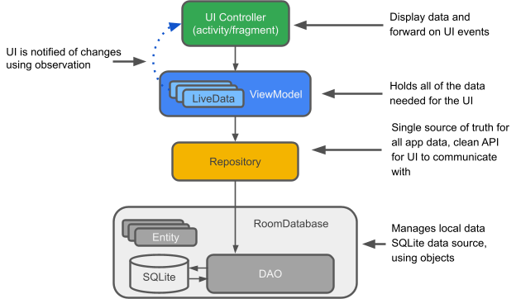

Annotations | Purpose
@Entity | Creates a SQLite table in the database using a data model class.
@Dao | Create a Data Access Object in the database using an interface class.
@Database | A class with this annotation will create an abtraction for the Data Access Object.
@PrimaryKey | A variable with this annotation will set a primary key for the table.
@Insert | Insert parameters into the table.
@Update | Update parameters of an existing table.
@Delete | Delete parameters from an existing table.
@Query | Running SQL query method within the table.
@Ignore | Ignore the parameter from the Room Database

